ログイン
外部設計書 |  |  |  |  |  |  | チーム名 |  | Ibex
 |  |  |  |  |  |  | 画面名 |  | ログイン |  |  |  | 作成者 | 丸山 |  |  | 更新者
 |  |  |  |  |  |  | システム名 |  | LinX |  |  |  | 作成日 | 2024-06-07 |  |  | 更新日
 |  |  |  |  |  |  | 備考

 | 画面設計

①

ユーザーID
②

パスワード

③

ログインボタン

④

メッセージエリア

⑤

新規会員登録

 | 機能設計

 |  |  | ページロード

 |  |  |  | 本画面ではページロード時の処理は無し。
 |  |  |  | ログイン画面用jspを表示する。

 |  |  | ③Goボタン押下時

 |  |  |  | ボタン押下時、以下のエラーチェックを行う。
 |  |  |  | 1.ユーザーIDが入力されていない。
 |  |  |  |  | 「ユーザーIDを入力してください。」エラーを表示する。
 |  |  |  | 2.パスワードが入力されていない。
 |  |  |  |  | 「パスワードを入力してください。」エラーを表示する。

 |  |  |  | 上記エラーが無い場合、以下のパスワードチェックを行う。
 |  |  |  | 1.パスワードにシステム上に設定したpepperを付与し、md5ハッシュ化する。
 |  |  |  | 2.ユーザーIDとハッシュ化したパスワードを用いてusersテーブルを検索し、1件ヒットするかどうかをチェックする。

 |  |  |  | 上記チェックにて、1件ヒットした場合は「ホーム」画面に遷移する。
 |  |  |  | 1件ヒットでない場合、本画面のメッセージエリアに「ユーザーIDまたはパスワードに誤りがあります」と表示する。
 |  |  |  | メッセージエリアは、メッセージが無い場合には背景色も表示しない。

 | 項目定義書

 | No |  | 物理名 |  |  | 論理名 |  | 画面型 |  | データ型(Java) | min | max | DBテーブル |  | DBカラム | 備考
 |  | 1 | uesrId |  |  | ユーザーID |  | input |  | String |  |  | users |  | userId
 |  | 2 | password |  |  | パスワード |  | input |  | String |  |  | users |  | password
 |  | 3 | loginButton |  |  | ログインボタン |  | div
 |  | 4 | message |  |  | メッセージエリア |  | div |  | String |  |  |  |  |  | 初期表示時は非表示
 |  | 5 | regist |  |  | 会員登録 |  | div

会員登録
外部設計書 |  |  |  |  |  |  | チーム名 |  | Ibex
 |  |  |  |  |  |  | 画面名 |  | 会員登録 |  |  |  | 作成者 | 丸山 |  |  | 更新者
 |  |  |  |  |  |  | システム名 |  | LinX |  |  |  | 作成日 | 2024-06-07 |  |  | 更新日
 |  |  |  |  |  |  | 備考

 | 画面設計

①

ユーザーID
②

パスワード
⑧
確認用パスワード

③
氏名

④
⑤

新規登録
クリア

⑥
メッセージエリア

⑦
利用規約

 | 機能設計

 |  |  | ページロード

 |  |  |  | 本画面ではページロード時の処理は無し。
 |  |  |  | ログイン画面用jspを表示する。

 |  |  | ④新規登録ボタン押下時

 |  |  |  | ボタン押下時、以下のエラーチェックを行う。
 |  |  |  | 1.ユーザーIDが入力されていない。
 |  |  |  |  | 「ユーザーIDを入力してください。」エラーを表示する。
 |  |  |  | 2.パスワードが入力されていない。
 |  |  |  |  | 「パスワードを入力してください。」エラーを表示する。
 |  |  |  | 3.氏名が入力されていない。
 |  |  |  |  | 「氏名を入力してください。」エラーを表示する。
 |  |  |  | 4.確認用パスワードが一致しない。
 |  |  |  |  | 「パスワードが一致しません。」エラーを表示する。

 |  |  |  | エラーが無い場合、usersテーブルに1件のデータを追加する。
 |  |  |  | エラーがあった場合、メッセージエリアにエラーを表示し、処理を中断する。

 |  |  | ⑤クリアボタン押下時

 |  |  |  | 入力されたユーザーID、パスワードを削除する。

 | 項目定義書

 | No |  | 物理名 |  |  | 論理名 |  | 画面型 |  | データ型(Java) | min | max | DBテーブル |  | DBカラム | 備考
 |  | 1 | uesrId |  |  | ユーザーID |  | input |  | String |  |  | users |  | userId
 |  | 2 | password |  |  | パスワード |  | input |  | String |  |  | users |  | password
 |  | 3 | name |  |  | 氏名 |  | input |  | String |  |  | users |  | name
 |  | 4 | regist |  |  | 新規登録 |  | div
 |  | 5 | clear |  |  | クリア |  | div
 |  | 6 | message |  |  | メッセージエリア |  | div |  | String |  |  |  |  |  | 初期表示時は非表示
 |  | 7 | rules |  |  | 利用規約 |  | div |  |  |  |  |  |  |  | URL
 |  | 8 | rePassword |  |  | 確認用パスワード |  | input |  | String |  |  | users |  | rePassword

ホーム
外部設計書 |  |  |  |  |  |  | チーム名 |  | Ibex
 |  |  |  |  |  |  | 画面名 |  | ホーム |  |  |  | 作成者 | テンギ |  |  | 更新者
 |  |  |  |  |  |  | システム名 |  | LinX |  |  |  | 作成日 | 2024-06-10 |  |  | 更新日
 |  |  |  |  |  |  | 備考

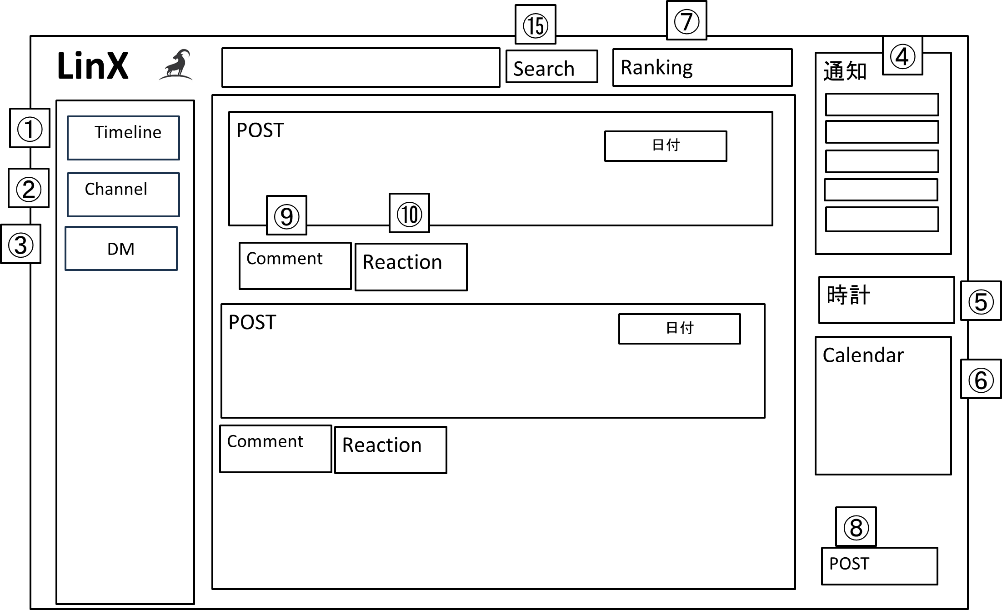
 | 画面設計

投稿
文字。。。
⑫
⑬
File Attached
⑪
⑭
 |  |  |  |  |  |  |  |  |  |  |  |  |  |  |  |  |  | ポストとコメントのポップアップ

 | 機能設計

 |  |  | ページロード

 |  |  |  | 本画面ではページロード時の処理は無し。
 |  |  |  | ホーム画面用jspを表示する。

 |  |  |  | ①②③ 各ページに遷移する。
 |  |  |  | ④ 通知を一部表示する。
 |  |  |  | ⑤⑥ 現在時刻と異文化交流の日程をカレンダーに表す。
 |  |  |  | ⑦投稿とコメントをするユーザー3人のランキングを表示する。
 |  |  |  | ⑧投稿するポストをポップアップで表示する。タイムラインで最新のポストを上から順に表示する。
 |  |  |  | ⑨コメントボタンをクリックするとみぎの図のポップアップを表示する。
 |  |  |  | ⑩リアクションボタンをクリックするとリアクションを選択表示できる。
 |  |  |  | ⑪ ⑧の操作で表示したポップアップ
 |  |  |  | ⑫投稿したいテキストを入力するテキストエリア
 |  |  |  | ⑬ファイルを添付する
 |  |  |  | ⑭ クリックすると添付したファイルやテキストデータをタイムラインで投稿する
 |  |  |  | ファイルはすべての形式を取り扱える。
 |  |  |  |  | 写真の場合、POSTの中に表示させる
 |  |  |  |  | その他は、アイコンで表示させる
 |  |  |  | ファイルはダウンロードできる。
 |  |  |  | ⑮ TL内から一致するキーワードを含むポストを検索する

 | 項目定義書

 | No |  | 物理名 |  |  | 論理名 |  | 画面型 |  | データ型(Java) | min | max | DBテーブル |  | DBカラム | 備考
 |  | 1 | homeTl |  |  | ホームTL |  | a |  | String
 |  | 2 | homeCh |  |  | ホームCh |  | a |  | String
 |  | 3 | homeDm |  |  | ホームDm |  | a |  | String
 |  | 4 | homeNoti |  |  | ホーム通知 |  | button |  | String | 0 | 5
 |  | 5 | homeClock |  |  | ホーム時計 |  | div
 |  | 6 | homeDate |  |  | ホームカレンダー |  | div
 |  | 7 | homeRank |  |  | ホームランキング |  | div |  | int
 |  | 8 | homePost |  |  | ホームポスト |  | input |  | String | 1 | 1000 | posts |  | homePost
 |  | 9 | homeComm |  |  | ホームコメント |  | input |  | String | 1 | 1000 | posts |  | homeComm
 |  | 10 | homeReact |  |  | ホームリアクション |  | button |  | String | 0 |  | posts |  | homeReact
 |  | 13 | homeFile |  |  | ホームファイル |  | button |  | String | 0 | 4 | posts |  | homeFile
 |  | 15 | homeSearch |  |  | ホーム検索ボタン |  | button |  | String | 0 | 1000

チャンネル
外部設計書 |  |  |  |  |  | チーム名 |  | Ibex
 |  |  |  |  |  | 画面名 |  | チャンネル |  |  |  |  |  | 作成者 | 三浦 |  |  | 更新者
 |  |  |  |  |  | システム名 |  | LinX |  |  |  |  |  | 作成日 | 2024-06-10 |  |  | 更新日
 |  |  |  |  |  | 備考

 | 画面設計

チャンネル
①
チャンネル
チャンネル名
チャンネル
作成
・
・
・
②
③
チャンネル説明
④③
削除

⑤
③

 | 機能設計

 |  |  | ページロード

 |  |  |  | 本画面ではページロード時の処理は無し。
 |  |  |  | チャンネル表示用jspを表示する。

 |  | ① | チャンネル名：新規作成のチャンネル名を入力する

 |  | ② | チャンネル説明：新規作成のチャンネル説明を入力する

 |  | ③ | 作成：新規チャンネルを作成する

 |  | ④ | チャンネル：作成済のチャンネルを表示する

 |  | ⑤ | 作成済みのチャンネルを削除する（作成者のみ権限付与）

 | 項目定義書

 | No |  | 物理名 |  | 論理名 |  | 画面型 |  | データ型(Java) | min |  | max |  | DBテーブル |  | DBカラム | 備考
 |  | 1 | chName |  | チャンネル名 |  | input |  | String |  | 1 |  | 36 | channels |  | chName
 |  | 2 | chComment |  | チャンネルコメント |  | input |  | String |  | 0 |  | 200 | channels |  | chComment
 |  | 3 | chRegist |  | チャンネル作成 |  | button
 |  | 4 | ch |  | チャンネル |  | div |  | int |  | 0 |  | 500 | channels |  | ch

通知
外部設計書 |  |  |  |  |  | チーム名 |  | Ibex
 |  |  |  |  |  | 画面名 |  | 通知 |  |  |  | 作成者 | 戸川 |  |  | 更新者
 |  |  |  |  |  | システム名 |  | LinX |  |  |  | 作成日 | 2024-06-10 |  |  | 更新日
 |  |  |  |  |  | 備考

 | 画面設計

ポスト
すべて
未読
メンション
リプライ
①
②
③
④
ポスト
ポスト
⑤

 | 機能設計

 |  |  | ページロード

 |  |  |  | 本画面ではページロード時の処理は無し。
 |  |  |  | ログイン画面用jspを表示する。

 |  | ① | すべて：ボタンを押したらすべての通知が表示される

 |  | ② | 未読：ボタンを押したら未読の通知が表示される

 |  | ③ | メンション：ボタンを押したらメンションされた通知を表示

 |  | ④ | リプライ：特定のメッセージを引用してコメントを加える

 |  | ⑤ | ポスト：タイムラインのポストを張り付ける

 | 項目定義書

 | No |  | 物理名 |  | 論理名 |  | 画面型 |  | データ型(Java) | min | max | DBテーブル |  | DBカラム | 備考
 |  | 1 | notiAll |  | すべて |  | input |  | String |  |  | notices |  | notiAll
 |  | 2 | notiUnread |  | 未読 |  | input |  | String |  |  | notices |  | notiUnread
 |  | 3 | notiMention |  | メンション |  | input |  | String |  |  | notices |  | notiMention
 |  | 4 | notiReply |  | リプライ |  | input |  | String |  |  | notices |  | notiReply
 |  | 5 | notiPost |  | ポスト |  | div |  |  |  |  | notices |  | notiPost

プロフィール
外部設計書 |  |  |  |  |  |  | チーム名 |  | Ibex
 |  |  |  |  |  |  | 画面名 |  | プロフィール |  |  |  | 作成者 | 戸川 |  |  | 更新者
 |  |  |  |  |  |  | システム名 |  | LinX |  |  |  | 作成日 | 2024-06-10 |  |  | 更新日
 |  |  |  |  |  |  | 備考

 | 画面設計
①
アイコン
言語
②

選択された
言語一覧

DM
⑦

⑤④②
名前
誕生日
④②

コメント
⑥④②
ポイント
③

編集
⑧8

 | 機能設計

 |  |  | ページロード

 |  |  |  | 本画面ではページロード時の処理は無し。
 |  |  |  | ログイン画面用jspを表示する。

 |  | ① | アイコン：アイコンをクリックしたとき、写真データをアップロードする（ドラッグアンドドロップ）
 |  |  |  |  | アイコンをクリック→フォルダ表示→写真選択→アップロード

 |  | ② | 言語：クリックしたとき、ポップアップで話せる言語をチェックボックス形式で選択

 |  | ③ | ポイント：活動状況に応じてポイントを表示する
 |  |  |  |  | ポイントをクリックしたとき、詳細を表示

 |  | ④ | 誕生日：クリックしたとき、誕生日をプルダウン形式で選択

 |  | ⑤ | 名前：名前を書き込む

 |  | ⑥ | コメント：500文字以内なら自由に書き込める

 |  | ⑦ | DM:クリックしたらトーク画面に飛ぶ

 |  | ⑧ | 編集：クリックしたとき、ダイアログで確認を行い編集を完了させる

 | 項目定義書

 | No |  | 物理名 |  |  | 論理名 |  | 画面型 |  | データ型(Java) | min | max | DBテーブル |  | DBカラム | 備考
 |  | 1 | icon |  |  | アイコン |  | a |  | String |  |  | users |  | icon
 |  | 2 | lang |  |  | ラング |  | button |  | int | 0 | 20 | users |  | lang
 |  | 3 | point |  |  | ポイント |  | button |  |  |  |  | users |  | point
 |  | 4 | birth |  |  | バース |  | button |  | int | 0 | 365 | users |  | birth
 |  | 5 | name |  |  | ネーム |  | input |  | String |  |  | users |  | name
 |  | 6 | comment |  |  | コメント |  | input |  | String |  |  | users |  | comment
 |  | 7 | talk |  |  | トーク |  | button
 |  | 8 | edit |  |  | エディット |  | button

DM
外部設計書 |  |  |  |  |  | チーム名 |  | Ibex
 |  |  |  |  |  | 画面名 |  | DM |  |  |  | 作成者 | 丸山、藤土 |  |  | 更新者
 |  |  |  |  |  | システム名 |  | LinX |  |  |  | 作成日 | 2024-06-10 |  |  | 更新日
 |  |  |  |  |  | 備考

①
⑧
丸山ゆうき
 | 画面設計
②
⑨
⑩
④
⑪
⑤
 | ホーム
 | チャンネル
 | 通知

③
DM
→
⑫
⑬

丸山 ゆうき

丸山 ゆうき

⑥
⑦

テキストを入力
送信

 | 機能設計

 |  |  |  | 本画面ではページロード時の処理は無し。
 |  |  |  | DM画面用jspを表示する。

 |  |  | ①名前押下時

 |  |  |  | ボタン押下時、名前のプロフィール画面に遷移する。

 |  |  | ② | ユーザーが送信したメッセージを表示

 |  |  | ③⑫アイコンを表示
 |  |  | ④ | 相手ユーザーから受信したメッセージを表示
 |  |  | ⑤リアクションボタンを押下時、色が変化
 |  |  | ⑥テキストを入力
 |  |  | ⑦ ⑥で入力されたテキストをサーバーに送信

 |  |  | ⑧⑨⑩ 各ページに遷移

 | 項目定義書

 | No |  | 物理名 |  | 論理名 |  | 画面型 |  | データ型(Java) | min | max | DBテーブル |  | DBカラム | 備考
 |  | 1 | dmName |  | 氏名 |  | div |  |  |  |  | dms |  | dmName
 |  | 2 | dmSendMes |  | 送信メッセージ |  | div |  |  |  |  | dms |  | dmSendMes
 |  | 3 | dmIcon |  | アイコン |  | div |  |  |  |  | dms |  | dmIcon
 |  | 4 | dmRecvMes |  | 受信メッセージ |  | div |  |  |  |  | dms |  | dmRecvMes
 |  | 5 | dmFavorite |  | いいね |  | button |  | int |  |  | dms |  | dmFavorite
 |  | 6 | dmText |  | テキストボックス |  | input |  | String | 1 | 200 | dms |  | dmText
 |  | 7 | dmSend |  | 送信ボタン |  | button |  |  |  |  | dms
 |  | 8 | dmHome |  | ホーム |  | a
 |  | 9 | dmCh |  | チャンネル |  | a
 |  | 10 | dmNoti |  | 通知 |  | a
 |  | 11 | dmTitle |  | DM |  | div |  |  |  |  |  |  |  | テキストのみ
 |  | 12 | dmMenuIcon |  | メニューアイコン |  | button |  | String | 1 |  | dms |  | dmMenuIcon | 各個人のプロフィールページに遷移
 |  | 13 | dmMenuName |  | メニュー氏名 |  | button |  | String | 1 |  | dms |  | dmMenuName | 各個人のDM画面に遷移

アカウント
外部設計書 |  |  |  |  |  | チーム名 |  | Ibex
 |  |  |  |  |  | 画面名 |  | ホーム |  |  |  | 作成者 | 藤土 |  |  | 更新者
 |  |  |  |  |  | システム名 |  | LinX |  |  |  | 作成日 | 2024-06-10 |  |  | 更新日
 |  |  |  |  |  | 備考

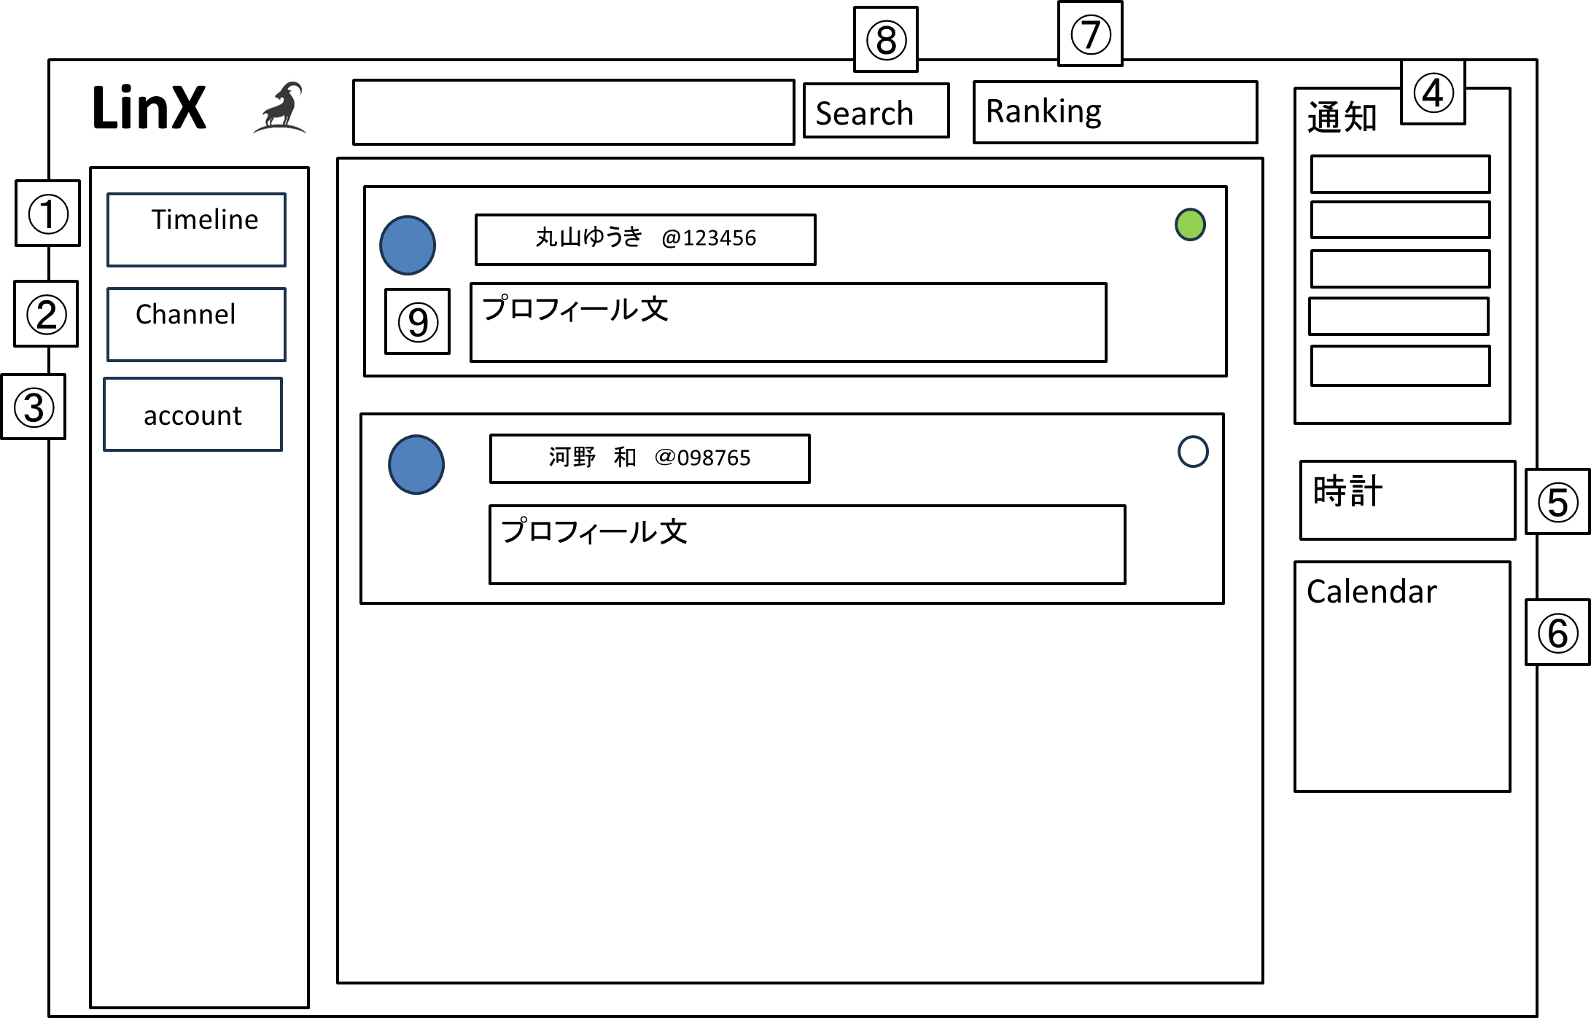
 | 画面設計

 | 機能設計

 |  |  | ページロード

 |  |  |  | 本画面ではページロード時の処理は無し。
 |  |  |  | ホーム画面用jspを表示する。

 |  |  |  | ①②③ 各ページに遷移する。
 |  |  |  | ④ 通知を一部表示する。
 |  |  |  | ⑤⑥ 現在時刻と異文化交流の日程をカレンダーに表す。
 |  |  |  | ⑦投稿とコメントをするユーザー3人のランキングを表示する。

 |  |  |  | ⑧キーワード検索か空検索でユーザー一覧表示
 |  |  |  | ⑨ ユーザー一覧から一致するキーワードを含むポストを検索する

 | 項目定義書

 | No |  | 物理名 |  | 論理名 |  | 画面型 |  | データ型(Java) | min | max | DBテーブル |  | DBカラム | 備考
 |  | 1 | homeTl |  | ホームTL |  | a |  | String
 |  | 2 | homeCh |  | ホームCh |  | a |  | String
 |  | 3 | homeDm |  | ホームDm |  | a |  | String
 |  | 4 | homeNoti |  | ホーム通知 |  | button |  | String | 0 | 5
 |  | 5 | homeClock |  | ホーム時計 |  | div
 |  | 6 | homeDate |  | ホームカレンダー |  | div
 |  | 7 | homeRank |  | ホームランキング |  | div |  | int
 |  | 8 | accountSearch |  | アカウント検索 |  | button |  | String | 1 | 1000 | posts |  | HOMEPOST
 |  | 9 | account |  | アカウント |  | input |  | String | 1 | 1000 | posts |  | HOMECOMM

